Накладная-№3
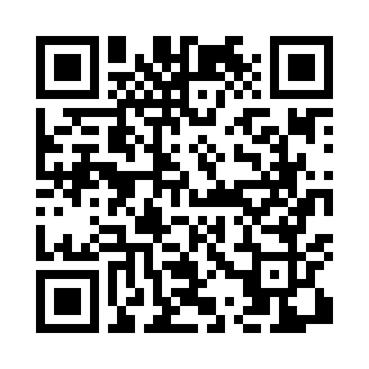
Номер товарно-транспортной накладной: |  |  | Торговый представитель: Амриев Абдусаттор Гайрат угли
Поставщик: Toshkent falcon fly 2 |  |  | Телефон торгового представителя: +998972637776
Дата отгрузки: 12.12.2025 |  |  | Контрагент: """" Klient
Дата консигнации: |  |  | Адрес:
Доставщик: |  |  | Телефон:
Телефон доставщика:
Время заказа: 12.12.2025 16:32:41
№ | Штрих-код | Название товаров (работ,услуг) | Количество | Количество в кейсе | Цена | Сумма
 |  |  | 32 |  |  | 82.6
1 | 6920250097121 | Хлебница Металлическая плетеная DB-97-12 | 20 | 20 шт. | 1.10 | 22
2 | 2015970950307 | Поднос столовый пластмасс Φ46 46 sm XP-11-6 | 10 | 10 шт. | 4.50 | 45
3 | 9980503035048 | Пластиковая разделочная доска Геливи PE50×30× 2, 50×30×2 см, XP-35-4 | 2 | 2 шт. | 7.80 | 15.60
Итого: 82.6$|->UZS: 1,032,500.00

